A̳ssets


Paleta de Cores

# 9BC848 | Xbox Color | # E8E6E9 | negative zone
# 22C55E | Xbox Color
# 2AE6B1 | Menus
# 5BF6A8 | Menus

Logos |  |  |  | ícones

Cálculos
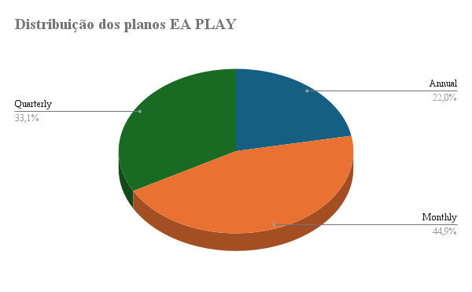

Distribuição dos planos Minecraft

Distribuição geral da receita dos planos

D̳ashboard
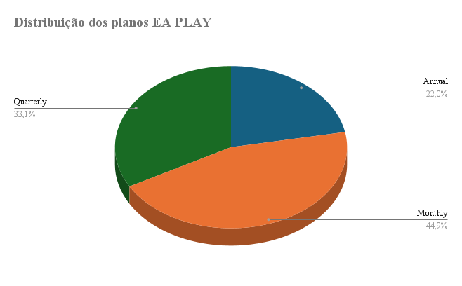
XBOX GAME PASS - DISTRIBUIÇÃO DE RECEITA

Distribuição geral da receita dos planos
Podemos notar, uma forte representação
do plano mensal, independentemente
do tipo de plano assinado
De sua nota 🤩
0

Também é possível analisar a distribuição dos planos por produto assinado

Distribuição dos planos Minecraft

